строчевышитые комплекты
 |  | Прайс строчевышетые изделия. 100% лен

№ | Наименование | Артикул, модель | Размер, состав | Ткань | Цена, бел.руб |  |  | Фото. Расцветка
 |  |  |  |  | Без НДС | % НДС | с НДС
1 | Комплект столовый | 24с33 011-24 | скатерть д148, столешница 65*65 4 салфетки 30*30 | лен 100% | 261.45 |  | 261.45 |  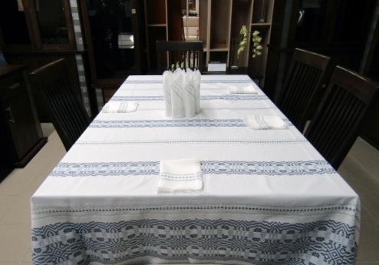 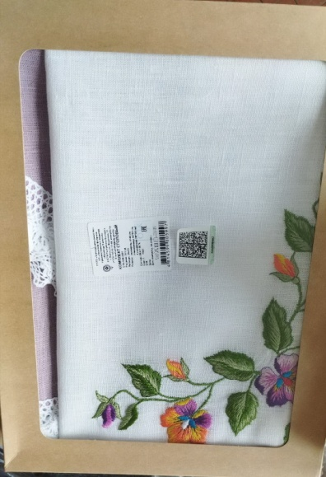 |  |  | KK
2 | Комплект столовый | 23с29 468-22 | скатерть 205*150, столешница 73*73, 6 салфеток 30*40 | лен 100% | 806.88 | ндс | 968.256 | 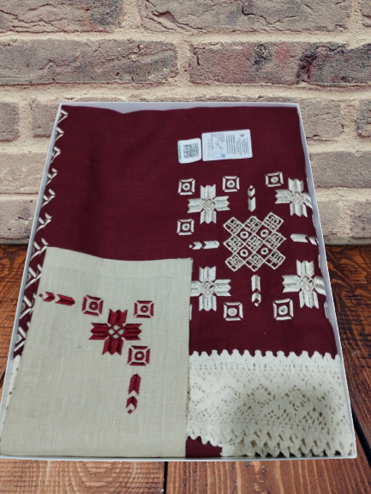
3 | Комплект столовый (скатерть + 6 салфеток) разм. 250х143, 6 (30х30) | 24с55 025-24 | скатерть 250*143, 6 салфеток 30*30 | лен 100% | 353.5 |  | 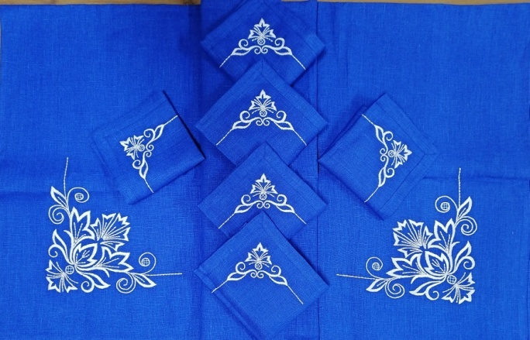 353.5
4 | Комплект столовый | 24с34 012-24 | скатерть 220*145, 4 салфетки 30*30 | лен 100% | 193.3 |  | 193.3 | 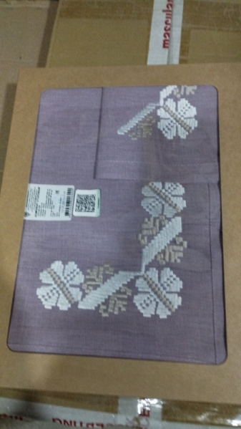 | 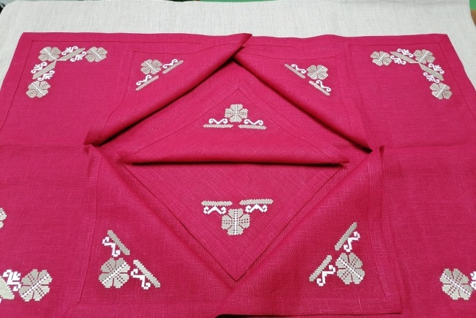
5 | Комплект столовый | 24с35 013-24 | скатерть д148 столешница 65*65, 4 салфетки 31*31 | лен 100% | 152.4 |  | 152.4 | 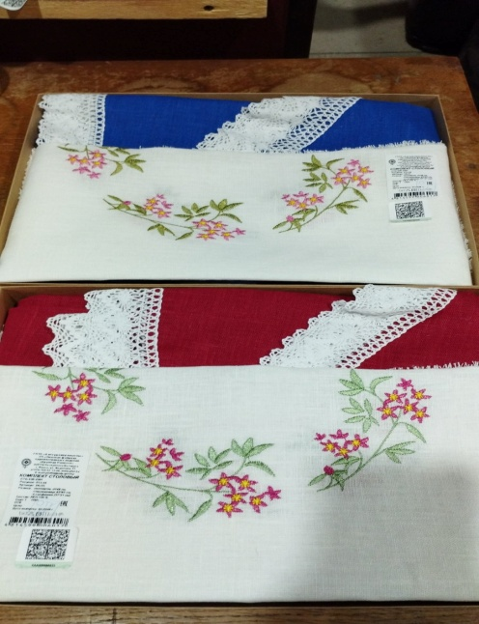 |  | 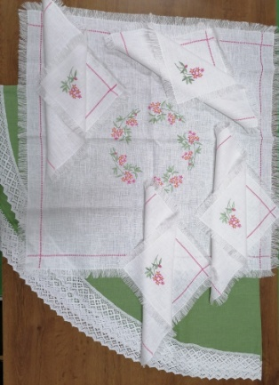
6 | Комплект чайный | 24с56 026-24 | столешница 48*83, 4 салфетки 36*36 | лен 100% | 149.5 |  | 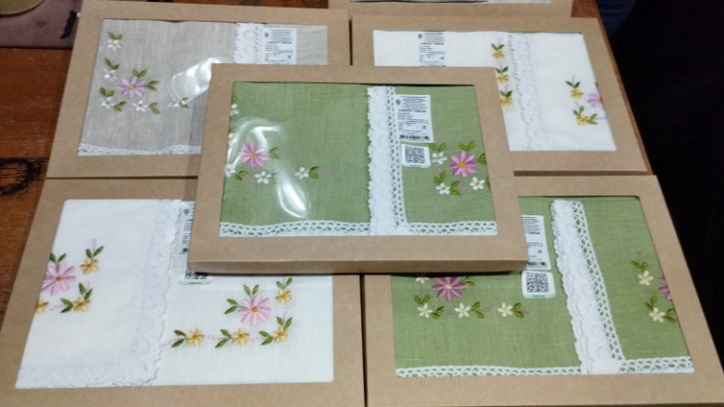 149.5 |  |  | 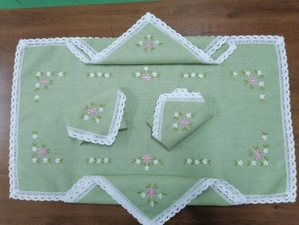
7 | Комплект салфеток | 23с419 658-23 | 6 салфеток 30*30 | лен 100% | 50.16 |  | 50.16 | 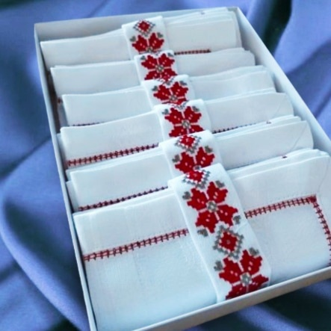
8 | Комплект столовый (скатерть+столешница+ 6салфеток) разм. 145*145,65*65, 6(30*30) | 621-25 | скатерть 145*145, столешница 65*65, 6 салфеток 30*30 | лен 100% | на просчете |  | 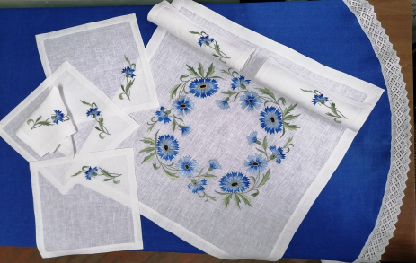 на просчете
9 | Комплект чайный | 24с349 141-24 | столешница 100*65, 4 салфетки 30*30 | лен 100% | 145.78 |  | 145.78 | 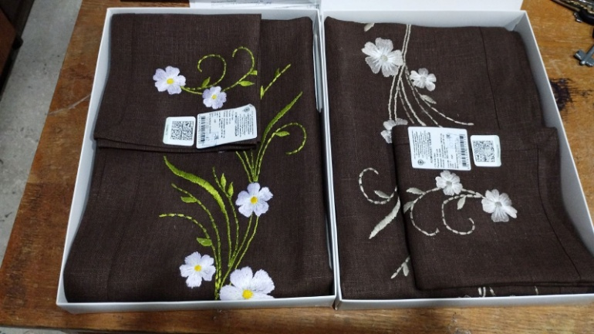
10 | комплект чайный | 24с350 145-24 | столешница 65*65, 4 салфетки 30*30 | лен 100% | 78.47 |  | 78.47 | 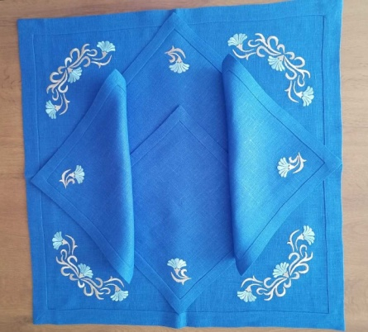
11 | Комплект столовый | 24с224 089-24 | скатерть 143*143, столешница 100*100, 4 салфетки 30*30 | лен 100% | 321.9 |  | 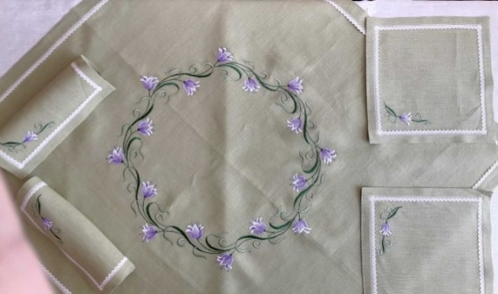 321.9
12 | комплект салфеток | 24с225 090-24 | 6 салфеток 30*30 | лен 100% | 70.84 |  | 70.84 | 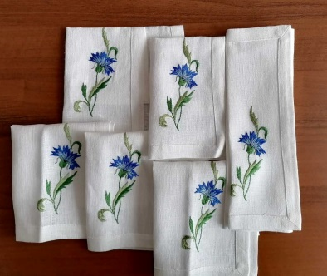
13 | ;Комплект чайный | 24с227 092-24 | Столешница 42*87, 2 салфетки 30*42 | лен 100% | 154.52 |  | 154.52 | 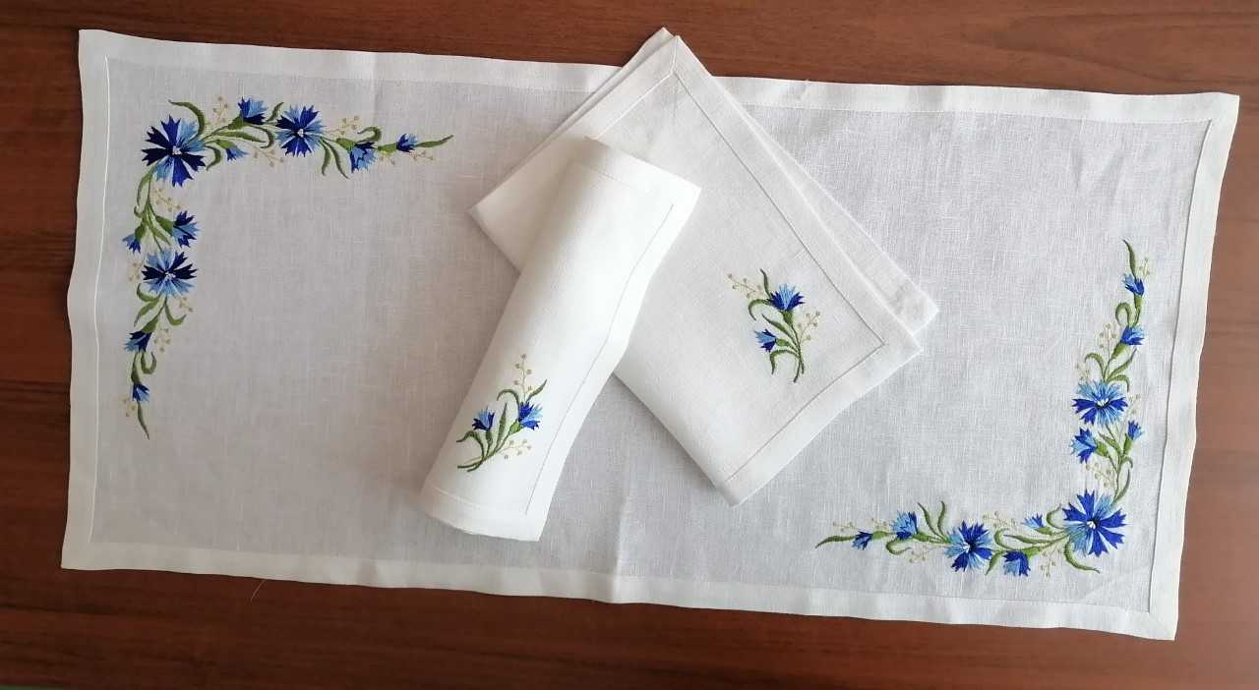
14 | Комплект столовый | 23с421 649-23 | скатерть 130*205 столешница 65*65 6 салфеток 30*30 | лен 100% | 418.15 |  | 418.15 | 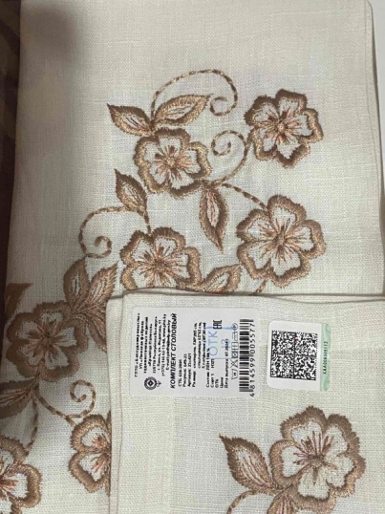
15 | Комплект столовый с вышивкой | 306-25 | Скатерть – 180х143 см, столешница – 65х65 см, салфетка – 30х30 см | лен 100% | на просчете |  | на просчете | 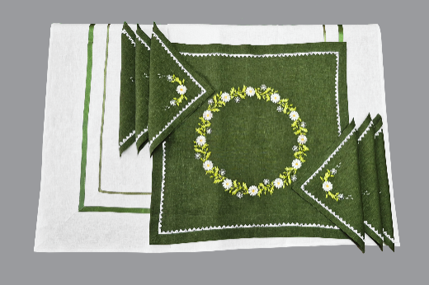
16 | Комплект столовый с вышивкой (столешница + 4 салфетки) | 304-25 | Скатерть – 180х143 см, столешница – 65х65 см, салфетка – 30х30 см | лен 100% | 98.2 |  | 98.2 | 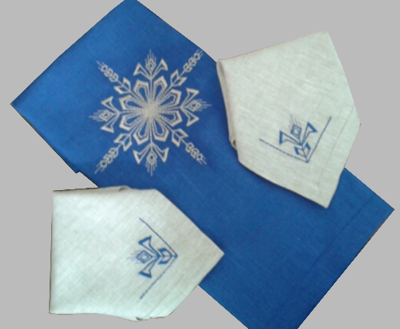
17 | Комплект столовый (скатерть + 6 салфеток) Комплект столовый (скатерть + 6 салфеток) | 338-25 | Дорожка –195х145 см, салфетки – 32х32 см | лен 100% | на просчете |  |  | 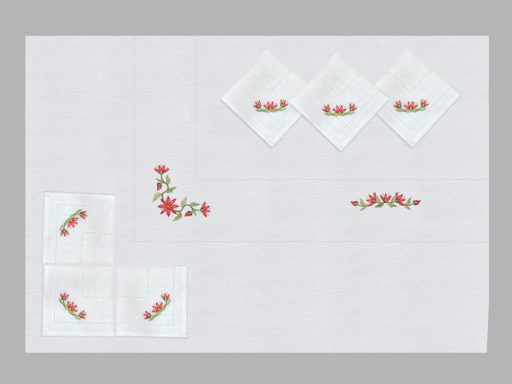 | 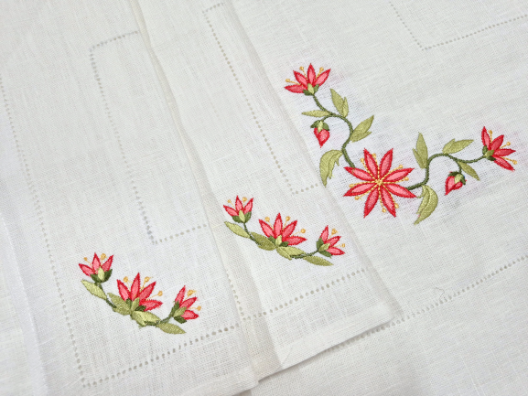
18 | Комплект чайный (столешница + 6 салфеток) | 339-25 | Столешница –65х65см, салфетка – 30х30 см | лен 100% | на просчете |  |  | 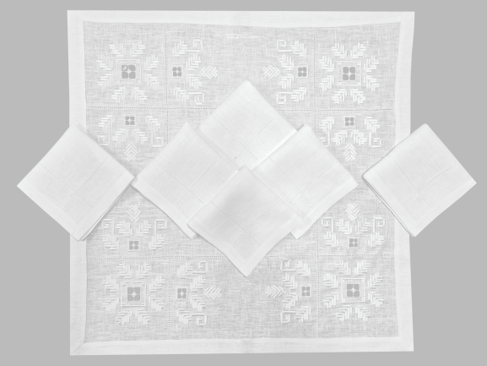
19 | Комплект салфеток (6 шт.) | 340-25 | Длина – 30 см, ширина – 30 см | лен 100% | на просчете |  |  | 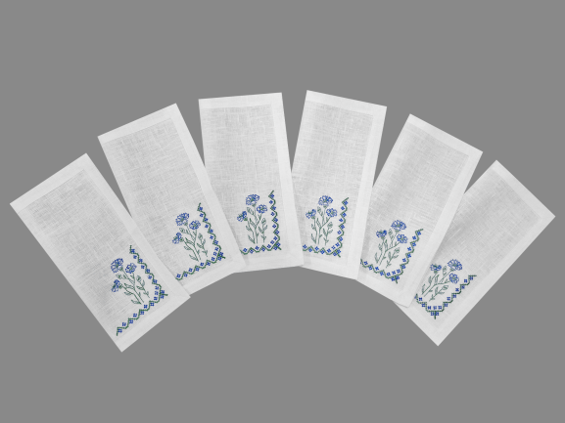
20 | Комплект салфеток (2 шт.) | 341-25 | Длина – 32 см, ширина – 32 см | лен 100% | на просчете |  |  | 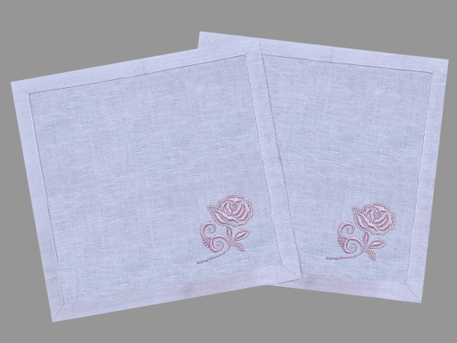
По вопросам приобретения обращайтесь в отдел маркетинга по тел +375165631179, 621360(факс) или на электронную почту pinfhi@udp.gov.by

 |  |  |  |  |  |  |  | 